상품제안서
자동 오프너/스마트 오프너 | 상품코드: F04386

 |  |  |  |  |  |  | 02-412-0044 | www.easy1.co.kr
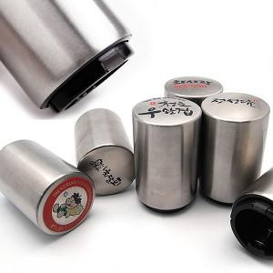

【상세/제작정보】

【인쇄/포장옵션】 | 풀칼라 / 별도문의

【공급단가】 | 수량 | 150~ | 500~ | 1,000~ | 2,000~ | 3,000~
*VAT별도 | 단가 | 3,110원 | 2,990원 | 2,880원 | 2,760원 | 2,690원

【상품 URL】 | https://dev.easy1.co.kr:443/src/goods_detail.php?gdno=4386

